关系图
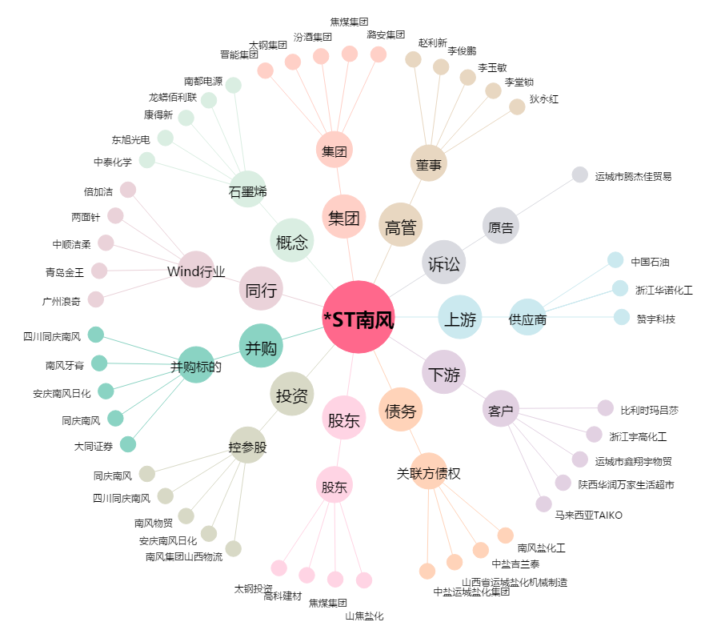
*ST南风[000737.SZ] - 关系概览图

